1号线
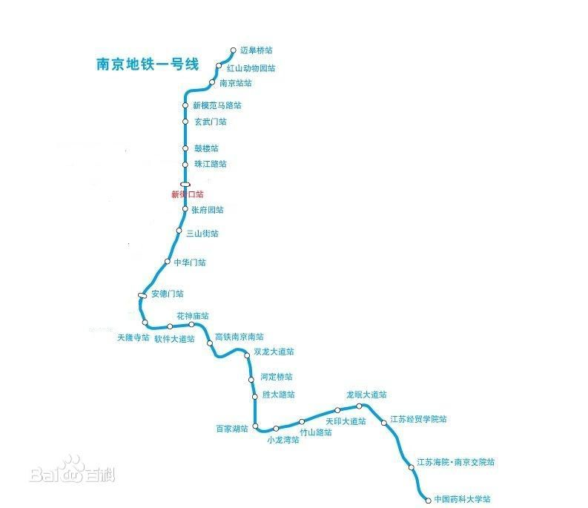
Ref | Line 1 | 接驳情况 | 分组情况
1 | 迈皋桥 |  | 薛媛
2 | 红山动物园 |  | 薛媛
3 | 南京站 | 3号线（运营中）9号线（规划中） | 薛媛
4 | 新模范马路 |  | 薛媛
5 | 玄武门 |  | 薛媛
6 | 鼓楼 | 南京地铁4号线（运营中） | 薛媛
7 | 珠江路 | 南京地铁13号线（规划中） | 薛媛
8 | 新街口 | 南京地铁2号线（运营中） | 刘燕洁
9 | 张府园 |  | 刘燕洁
10 | 三山街 | 南京地铁5号线（建设中） | 刘燕洁
11 | 中华门 | 南京地铁8号线（规划中） | 刘燕洁
12 | 安德门 | 南京地铁10号线（运营中） | 刘燕洁
13 | 天隆寺 |  | 刘燕洁
14 | 软件大道 |  | 刘燕洁
15 | 花神庙 |  | 吴大宇
16 | 南京南站 | 3号线（运营中）6号线（规划中） S1号线（运营中）S3号线（建设中） | 吴大宇
17 | 双龙大道 |  | 吴大宇
18 | 河定桥 |  | 吴大宇
19 | 胜太路 | 南京地铁12号线（规划中） | 吴大宇
20 | 百家湖 |  | 吴大宇
21 | 小龙湾 |  | 吴大宇
22 | 竹山路 | 南京地铁5号线（建设中） | 吴逸凡
23 | 天印大道 |  | 吴逸凡
24 | 龙眠大道 |  | 吴逸凡
25 | 南医大江苏经贸学院 |  | 吴逸凡
26 | 南京交院 |  | 吴逸凡
27 | 中国药科大学 |  | 吴逸凡

2号线
Ref | Line 2 | 接驳情况 | 分组情况
1 | 油坊桥 | 8号线（规划中）S3号线（建设中）
2 | 雨润大街
3 | 元通 | 南京地铁10号线（运营中）
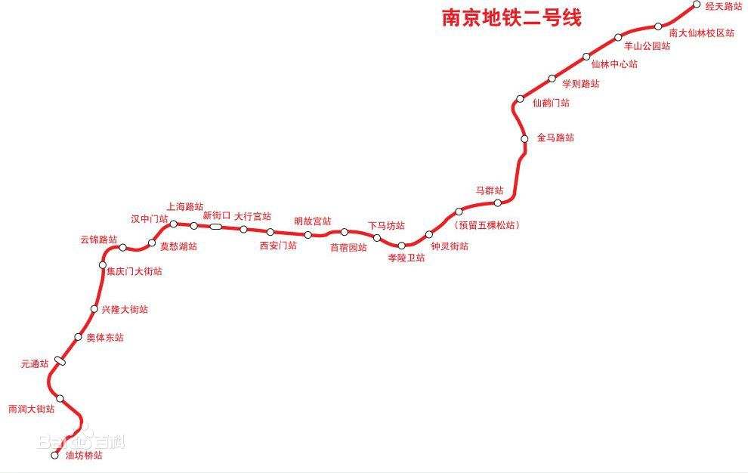
4 | 奥体东
5 | 兴隆大街
6 | 集庆门大街
7 | 云锦路
8 | 莫愁湖 | 南京地铁7号线（建设中）
9 | 汉中门
10 | 上海路 | 南京地铁5号线（建设中）
11 | 新街口 | 南京地铁1号线（运营中）
12 | 大行宫 | 南京地铁3号线（运营中）
13 | 西安门
14 | 明故宫 | 6号线（规划中）13号线（规划中）
15 | 苜蓿园
16 | 下马坊
17 | 孝陵卫
18 | 钟灵街
19 | 马群 | 12号线（规划中）S6号线（规划中）
20 | 金马路 | 南京地铁4号线（运营中）
21 | 仙鹤门
22 | 学则路
23 | 仙林中心 | 南京地铁8号线（规划中）
24 | 羊山公园
25 | 南大仙林校区
26 | 经天路 | 南京地铁S5号线（规划中）
27
28
29
30
31
32
33
34

3号线
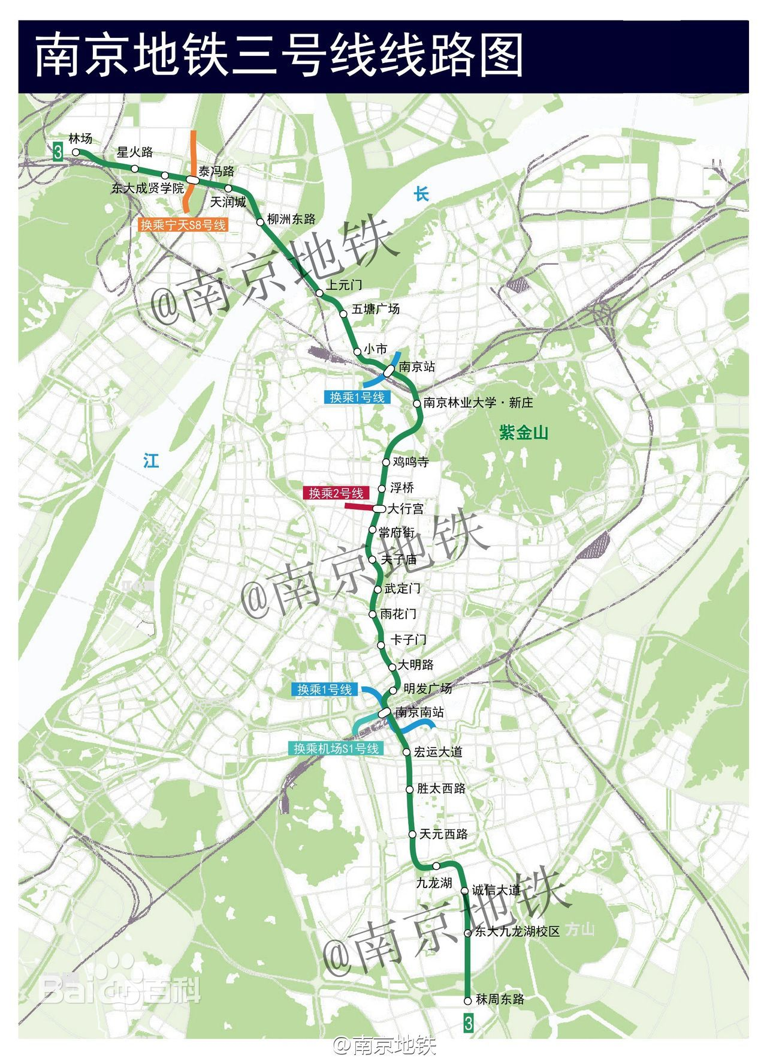
Ref | Line 1 | 接驳情况 | 分组情况
1 | 林场
2 | 星火路
3 | 东大成贤学院
4 | 泰冯路 | S8
5 | 天润城
6 | 柳州东路
7 | 上元门
8 | 五塘广场 | 规划7号线
9 | 小市
10 | 南京站 | 1号线/规划9
11 | 林业大学 新庄
12 | 鸡鸣寺 | 在建4号线
13 | 浮桥 | 规划13号线
14 | 大行宫 | 2号线
15 | 常府街
16 | 夫子庙 | 规划5号线
17 | 武定门
18 | 雨花门 | 规划8号线
19 | 卡子门 | 规划10号线
20 | 大明路
21 | 明发广场
22 | 南京南站 | 1号线/规划6/S1/在建S3
23 | 宏运大道
24 | 胜太西路 | 规划12号线
25 | 天元西路
26 | 九龙湖
27 | 诚信大道 | 规划5号线
28 | 东大九龙湖
29 | 秣周东路
30
31
32
33
34

4号线
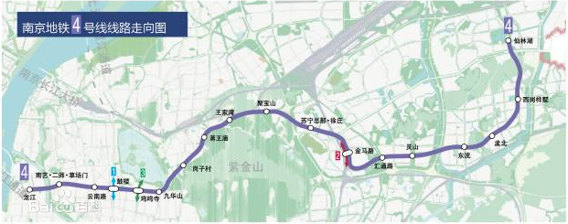
Ref | Line 1 | 接驳情况 | 分组情况
1 | 龙江 | 规划9号线
2 | 南艺 草场门 | 规划7号线
3 | 云南路 | 在建5号线
4 | 鼓楼 | 1号线
5 | 鸡鸣寺 | 3号线
6 | 九华山
7 | 岗子村 | 规划6号线
8 | 蒋王庙
9 | 王家湾
10 | 聚宝山
11 | 苏宁 徐庄
12 | 金马路 | 2号线
13 | 汇通路
14 | 灵山 | 规划8号线
15 | 东流
16 | 孟北
17 | 桦墅
18 | 仙林湖

5号线
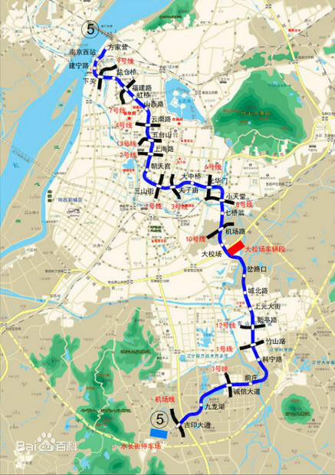
Ref | Line 1 | 接驳情况 | 分组情况
1 | 方家营
2 | 南京西站
3 | 建宁路
4 | 下关 | 规划9号线
5 | 盐仓桥
6 | 福建路 | 规划7号线
7 | 虹桥
8 | 山西路
9 | 云南路 | 在建4号线
10 | 五台山 | 规划13号线
11 | 上海路 | 2号线
12 | 朝天宫
13 | 三山街 | 1号线
14 | 夫子庙 | 3号线
15 | 大中桥
16 | 光华门 | 规划6号线
17 | 小天堂 | 规划8号线
18 | 七桥瓮
19 | 机场路 | 规划10号线
20 | 大校场
21 | 岔路口
22 | 城北路
23 | 上元大街
24 | 新亭路 | 规划12号线
25 | 竹山路 | 1号线
26 | 科宁路
27 | 前庄
28 | 诚信大道 | 3号线
29 | 九龙湖
30 | 吉印大道 | S1
31
32
33
34

7号线
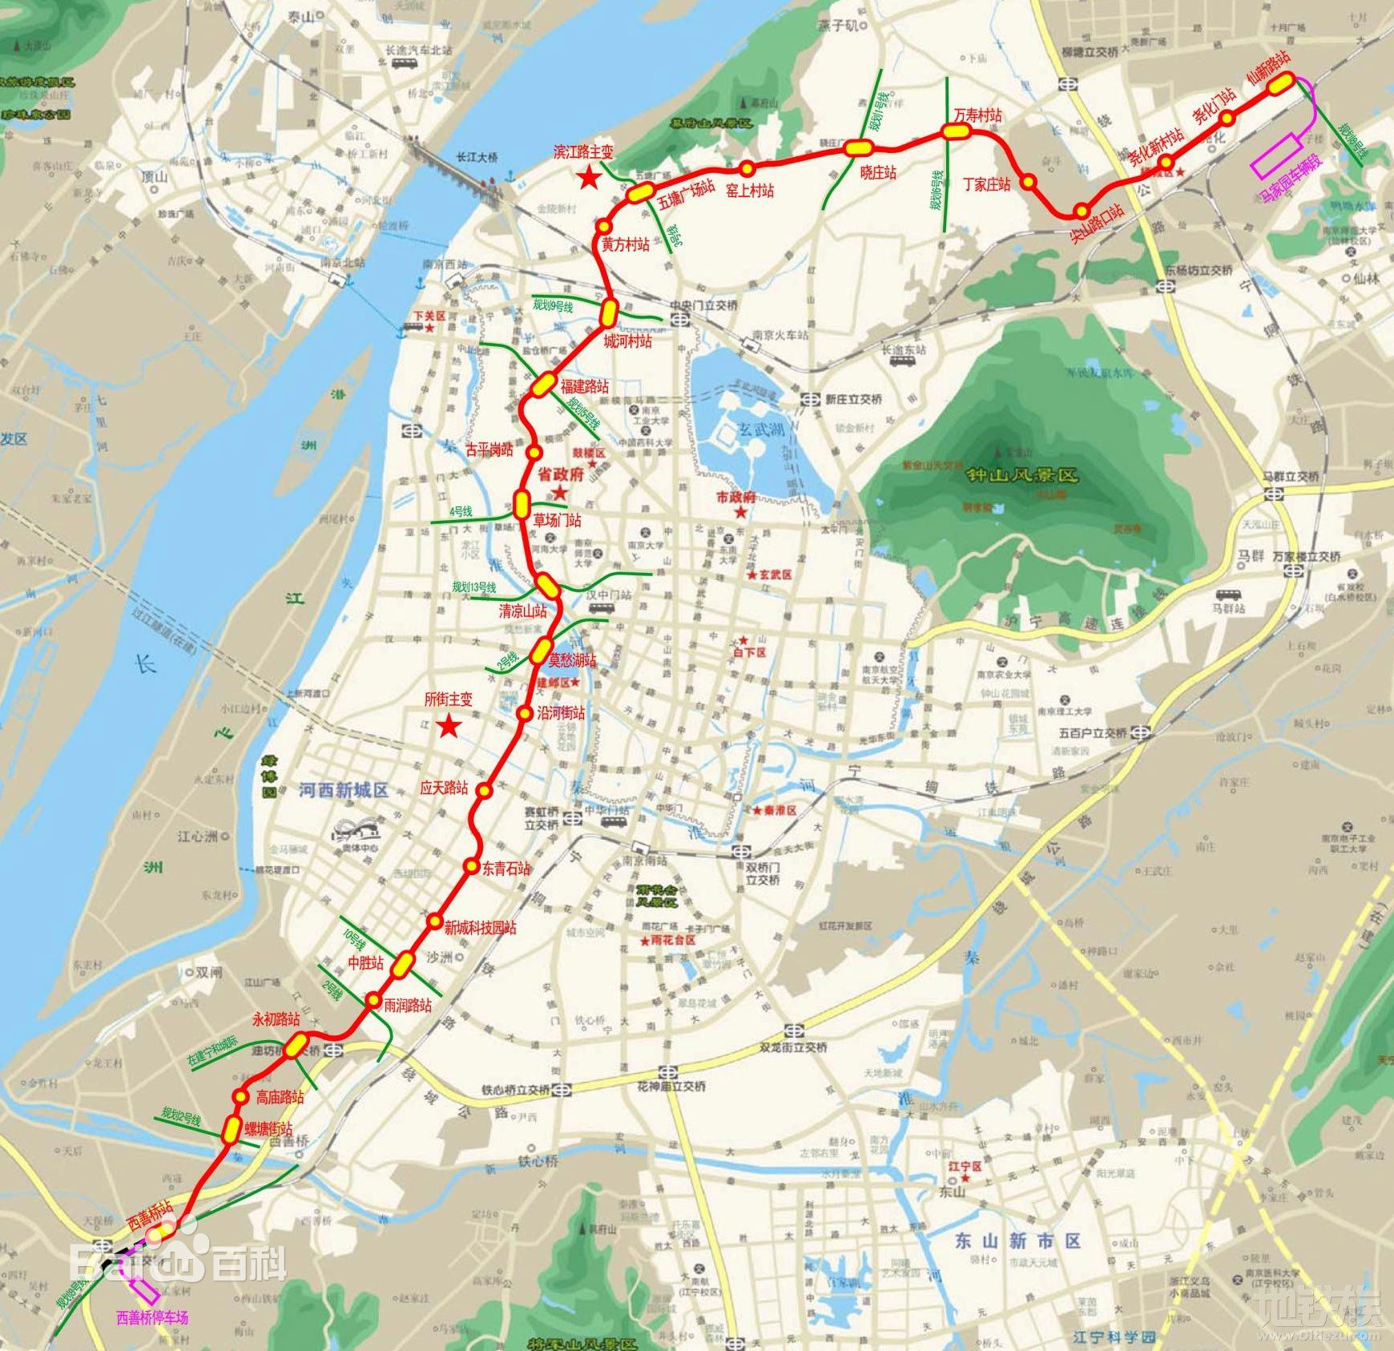
Ref | Line 1 | 接驳情况 | 分组情况
1 | 仙新路站
2 | 南京地铁8号线（规划中）
3 | 尧化门站
4 | 尧化新村站
5 | 尖山路口站
6 | 丁家庄站
7 | 万寿村站 | 南京地铁6号线（规划中）
8 | 晓庄站 | 南京地铁1号线北延（建设中）
9 | 窑上村站
10 | 五塘广场站 | 南京地铁3号线（运营中）
11 | 黄方村站
12 | 城河村站 | 南京地铁9号线（规划中）
13 | 福建路站 | 南京地铁5号线（建设中）
14 | 古平岗站
15 | 南艺·二师·草场门站 | 南京地铁4号线（运营中）
16 | 清凉山站 | 南京地铁13号线（规划中）
17 | 莫愁湖站 | 南京地铁2号线（运营中）
18 | 南湖路站
19 | 省第二中医院站
20 | 应天路站
21 | 东青石站
22 | 新城科技园站
23 | 中胜站 | 南京地铁10号线（运营中）
24 | 雨润路站
25 | 永初路站 | 南京地铁S3号线（建设中）
26 | 高庙路站
27 | 螺塘街站 | 南京地铁2号线西延（规划中）
28 | 西善桥站 | 南京地铁8号线（规划中）

